Capítulo 13
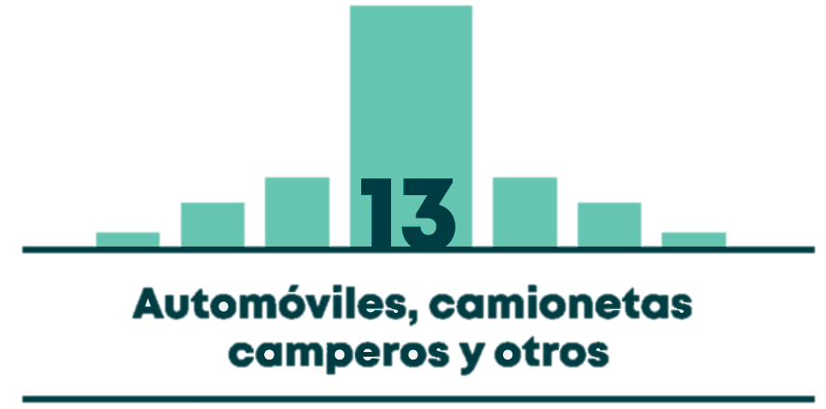

Gráfico 13.1 | DISTRIBUCIÓN DEL PARQUE AUTOMOTOR DE AUTOMÓVILES Y SIMILARES A 2017
Gráfico 13.2 | COMPORTAMIENTO HISTÓRICO DEL PARQUE AUTOMOTOR DE AUTOMÓVILES Y SIMILARES DE SERVICIO PARTICULAR
Gráfico 13.3 | TASA ANUAL DE CRECIMIENTO DEL PARQUE AUTOMOTOR DE AUTOMÓVILES Y SIMILARES DE SERVICIO PARTICULAR
Mapa 13.1 | CANTIDAD DE AUTOMÓVILES Y SIMILARES EN LOS HOGARES POR UPZ
Tabla 13.1 | CANTIDAD DE AUTOMÓVILES Y SIMILARES EN LOS HOGARES POR LOCALIDAD
Gráfico 13.4 | CANTIDAD Y DISTRIBUCIÓN DE AUTOMÓVILES Y SIMILARES EN LOS HOGARES SEGÚN ESTRATO
Mapa 13.2 | TASA DE MOTORIZACIÓN POR UPZ- AUTOMÓVILES, CAMPEROS Y PICK-UPS EN HOGARES POR CADA 1.000 HABITANTES (AUTOS Y SIMILARES/1.000 HABITANTES)
Tabla 13.2 | TASA DE MOTORIZACIÓN POR LOCALIDAD- AUTOMÓVILES, CAMPEROS Y PICK-UPS EN HOGARES POR CADA 1.000 HABITANTES (AUTOS Y SIMILARES/1.000 HABITANTES)
Gráfico 13.5 | TASA DE MOTORIZACIÓN DE AUTOMÓVILES Y SIMILARES EN HOGARES SEGÚN ESTRATO (AUTOS Y SIMILARES/1.000 HABITANTES)
Gráfico 13.6 | TASA DE VIAJES EN AUTOMÓVIL SEGÚN ESTRATO, DÍA HÁBIL. (VIAJES EN AUTOMÓVIL POR ESTRATO / TOTAL DE POBLACIÓN MAYOR A 5 AÑOS POR ESTRATO)
Gráfico 13.7 | TASA DE VIAJES EN AUTOMÓVIL POR PERSONA QUE VIAJA SEGÚN ESTRATO, DÍA HÁBIL. (VIAJES EN AUTOMÓVIL POR ESTRATO / VIAJEROS EN AUTOMÓVIL POR ESTRATO)
Gráfico 13.8 | DISTRIBUCIÓN DE LOS VIAJES EN AUTOMÓVIL Y EN TODOS LOS MEDIOS SEGÚN MOTIVO DEL VIAJE

